注意事項
参加申込書とプログラム原稿を一本化しております。
 | 作業開始前に、ご一読願います。

①まず、「参加申込書」シートに必要事項を入力してください。氏名などが「プログラム原稿」に反映されます。
 | ・ | キャプテンの「背番号」は数字に〇印をつけて下さい。

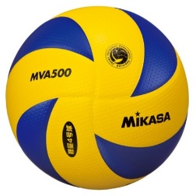
②その後、「プログラム原稿」シートの寄せ書き枠内に集合写真、イラスト、コメントなどを貼り付けてください。
 | ・ | 今大会は「ミカサ」様の協賛を頂いておりますので、写真撮影の際のボール、イラストに配慮をお願いいたします。
 | ・ | 集合写真は必ず貼り付けてください。
 | ・ | 写真は、できる限りユニフォーム着用で、チーム全員が入るようにしてください。
 |  | なお、できる限り高画質(画素数1280×980ピクセル 解像度９２dpi以上)で撮影してください。

③出来上がったならば保存し、このファイルをメールにて提出願います。
 | ・ | 添付ファイル名は「大会申込(男女別 チーム略称).xlsx」としてください。 例 大会申込(男 体協VBSS).xlsx
 | ・ | 送信される方の、チーム名、お名前、連絡先をメール本文に明記願います。
 |  | たまにあることですが、HPからダウンロードしたファイル名で、さらにメッセージも何も無く、ファイルのみを送信されますと、混乱します。
 | ・ | 事務処理軽減のため、デジタルデータのみにて提出願います。
 | ・ | 記入終了後はシートや様式を変更せずにメールで送信して下さい。
 | ・ | 参加料は8月10日(金)までに振り込みまたは、直接持参にて納入お願いします
 | ・ | プログラムを1部500円で販売致します。事前予約を受け付けますので、参加申込書シートにて事前購入部数をお知らせの上、参加料と一緒にお支
 |  | 払いをお願いします。

プログラム原稿
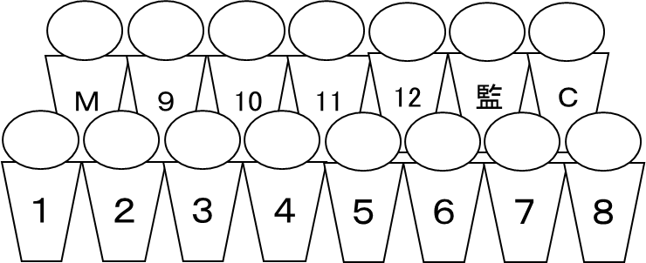
チーム名 | 大船渡市体育協会VBC |  |  |  |  |  | 組み合わせ№ | ここは、「参加申込書」シートの内容が反映されますので、あえて入力の必要はありません。 また、書式を変更しないで下さい。
監 督： | 日野 瑠美 | コーチ： |  |  | マネージャ－：
背番号 | 氏 名 | 学年 | 身長 | 背番号 | 氏 名 | 学年 | 身長
① | 上村 弥 | ６ | １５５ | ７
２ | 白崎 陽彦 | ６ | １５０ | ８
３ | 佐々木 規至 | ５ | １４５ | ９
４ | 新沼 真介 | ５ | １４８ | １０
５ | 菅生 光輝 | ４ | １３０
６ | 新沼 聖 | ４ | １３０

 |  |  |  |  |  |  |  | このスペースに、写真やコメントを記入願います。 画面で確認しただけでは、印刷イメージと相違があることが良くあります。必ず印刷し、思い通りの印刷となっているか、確認願います。

みんなで元気に

がんばるぞ！！

構成メンバー表
チーム名 |  | 大船渡市体育協会VBC |  |  |  |  | 男女混別 | 男子 | 組合せ表の番号

チーム名
チーム名
チーム名
チーム名
 | 大船渡市体育協会VBC |  |  | 大船渡市体育協会VBC |  | 大船渡市体育協会VBC |  |  |  |  | 大船渡市体育協会VBC

競技者 | 氏 名 |  | 競技者 | 氏 名 | 競技者 | 氏 名 |  |  |  | 競技者 | 氏 名
番 号 |  |  | 番 号 |  | 番 号 |  |  |  |  | 番 号
① | 上村 弥 |  | ① | 上村 弥 | ① | 上村 弥 |  |  |  | ① | 上村 弥
２ | 白崎 陽彦 |  | ２ | 白崎 陽彦 | ２ | 白崎 陽彦 |  |  |  | ２ | 白崎 陽彦
３ | 佐々木 規至 |  | ３ | 佐々木 規至 | ３ | 佐々木 規至 |  |  |  | ３ | 佐々木 規至
４ | 新沼 真介 |  | ４ | 新沼 真介 | ４ | 新沼 真介 |  |  |  | ４ | 新沼 真介
５ | 菅生 光輝 |  | ５ | 菅生 光輝 | ５ | 菅生 光輝 |  |  |  | ５ | 菅生 光輝
６ | 新沼 聖 |  | ６ | 新沼 聖 | ６ | 新沼 聖 |  |  |  | ６ | 新沼 聖
７ |  |  | ７ |  | ７ |  |  |  |  | ７
８ |  |  | ８ |  | ８ |  |  |  |  | ８
９ |  |  | ９ |  | ９ |  |  |  |  | ９
１０ |  |  | １０ |  | １０ |  |  |  |  | １０

チーム名 |  | 大船渡市体育協会VBC |  |  |  |  | 男女別 | 男子 | 組合せ表の番号

チーム名
チーム名
チーム名
チーム名
 | 大船渡市体育協会VBC |  |  | 大船渡市体育協会VBC |  | 大船渡市体育協会VBC |  |  |  |  | 大船渡市体育協会VBC

競技者 | 氏 名 |  | 競技者 | 氏 名 | 競技者 | 氏 名 |  |  |  | 競技者 | 氏 名
番 号 |  |  | 番 号 |  | 番 号 |  |  |  |  | 番 号
① | 上村 弥 |  | ① | 上村 弥 | ① | 上村 弥 |  |  |  | ① | 上村 弥
２ | 白崎 陽彦 |  | ２ | 白崎 陽彦 | ２ | 白崎 陽彦 |  |  |  | ２ | 白崎 陽彦
３ | 佐々木 規至 |  | ３ | 佐々木 規至 | ３ | 佐々木 規至 |  |  |  | ３ | 佐々木 規至
４ | 新沼 真介 |  | ４ | 新沼 真介 | ４ | 新沼 真介 |  |  |  | ４ | 新沼 真介
５ | 菅生 光輝 |  | ５ | 菅生 光輝 | ５ | 菅生 光輝 |  |  |  | ５ | 菅生 光輝
６ | 新沼 聖 |  | ６ | 新沼 聖 | ６ | 新沼 聖 |  |  |  | ６ | 新沼 聖
７ |  |  | ７ |  | ７ |  |  |  |  | ７
８ |  |  | ８ |  | ８ |  |  |  |  | ８
９ |  |  | ９ |  | ９ |  |  |  |  | ９
１０ |  |  | １０ |  | １０ |  |  |  |  | １０

